設定
設定画面について
黄色の色がついてるセルは先生以外変更しないでください。 |  |  |  |  |  | 授業評価設定(２文字程度がきれい) |  | 〇×設定? | 時間設定 | 総合評価設定 | 授業一覧
灰色の色がついてるセルは係の人以外変更しないでください。 |  |  |  |  |  | １番目 | 挨拶 | 〇 | 1 | A | 国語
 |  |  |  |  |  | ２番目 | 着席 | × | 2 | B | 数学
 |  |  |  |  |  | ３番目 | 態度 |  | 3 | C | 理科
 |  |  |  |  |  |  |  |  | 4 |  | 社会
 |  |  |  |  |  | クラス目標設定(30文字以内) |  |  | 5 |  | 英語
 | 授業の評価内容設定(全角23文字程度) |  |  |  |  | 設定されていません。設定画面で設定してください。 |  |  | 6 |  | 保健体育
評価内容1 | 設定されていません。設定画面で設定してください。 |  |  |  |  |  |  |  |  |  | p
評価内容2 | 設定されていません。設定画面で設定してください。 |  |  |  |  |  |  |  |  |  | 家庭
評価内容3 | 設定されていません。設定画面で設定してください。 |  |  |  |  |  |  |  |  |  | 自立・共生
 |  |  |  |  |  |  |  |  |  |  | 学活
 |  |  |  |  |  |  |  |  |  |  | 道徳
 |  |  |  |  |  |  |  |  |  |  | 行事
 |  |  |  |  |  |  |  |  |  |  | unknown

授業設定
 | 月 | 火 | 水 | 木 | 金
1時間目 | 国語 | 英語 | 数学 | 国語 | 国語
2時間目 | 国語 | 数学 | 英語 | 数学 | は
3時間目 | 数学 | 英語 | 国語 | 社会 | よ
4時間目 | 理科 | 英語 | 体育 | 理科 | う
5時間目 | 技術 | 家庭 | 理科 | 体育 | ご
6時間目 | 技術 | 家庭 |  | 道徳 | ざ
特別

 | 例 (39HR)
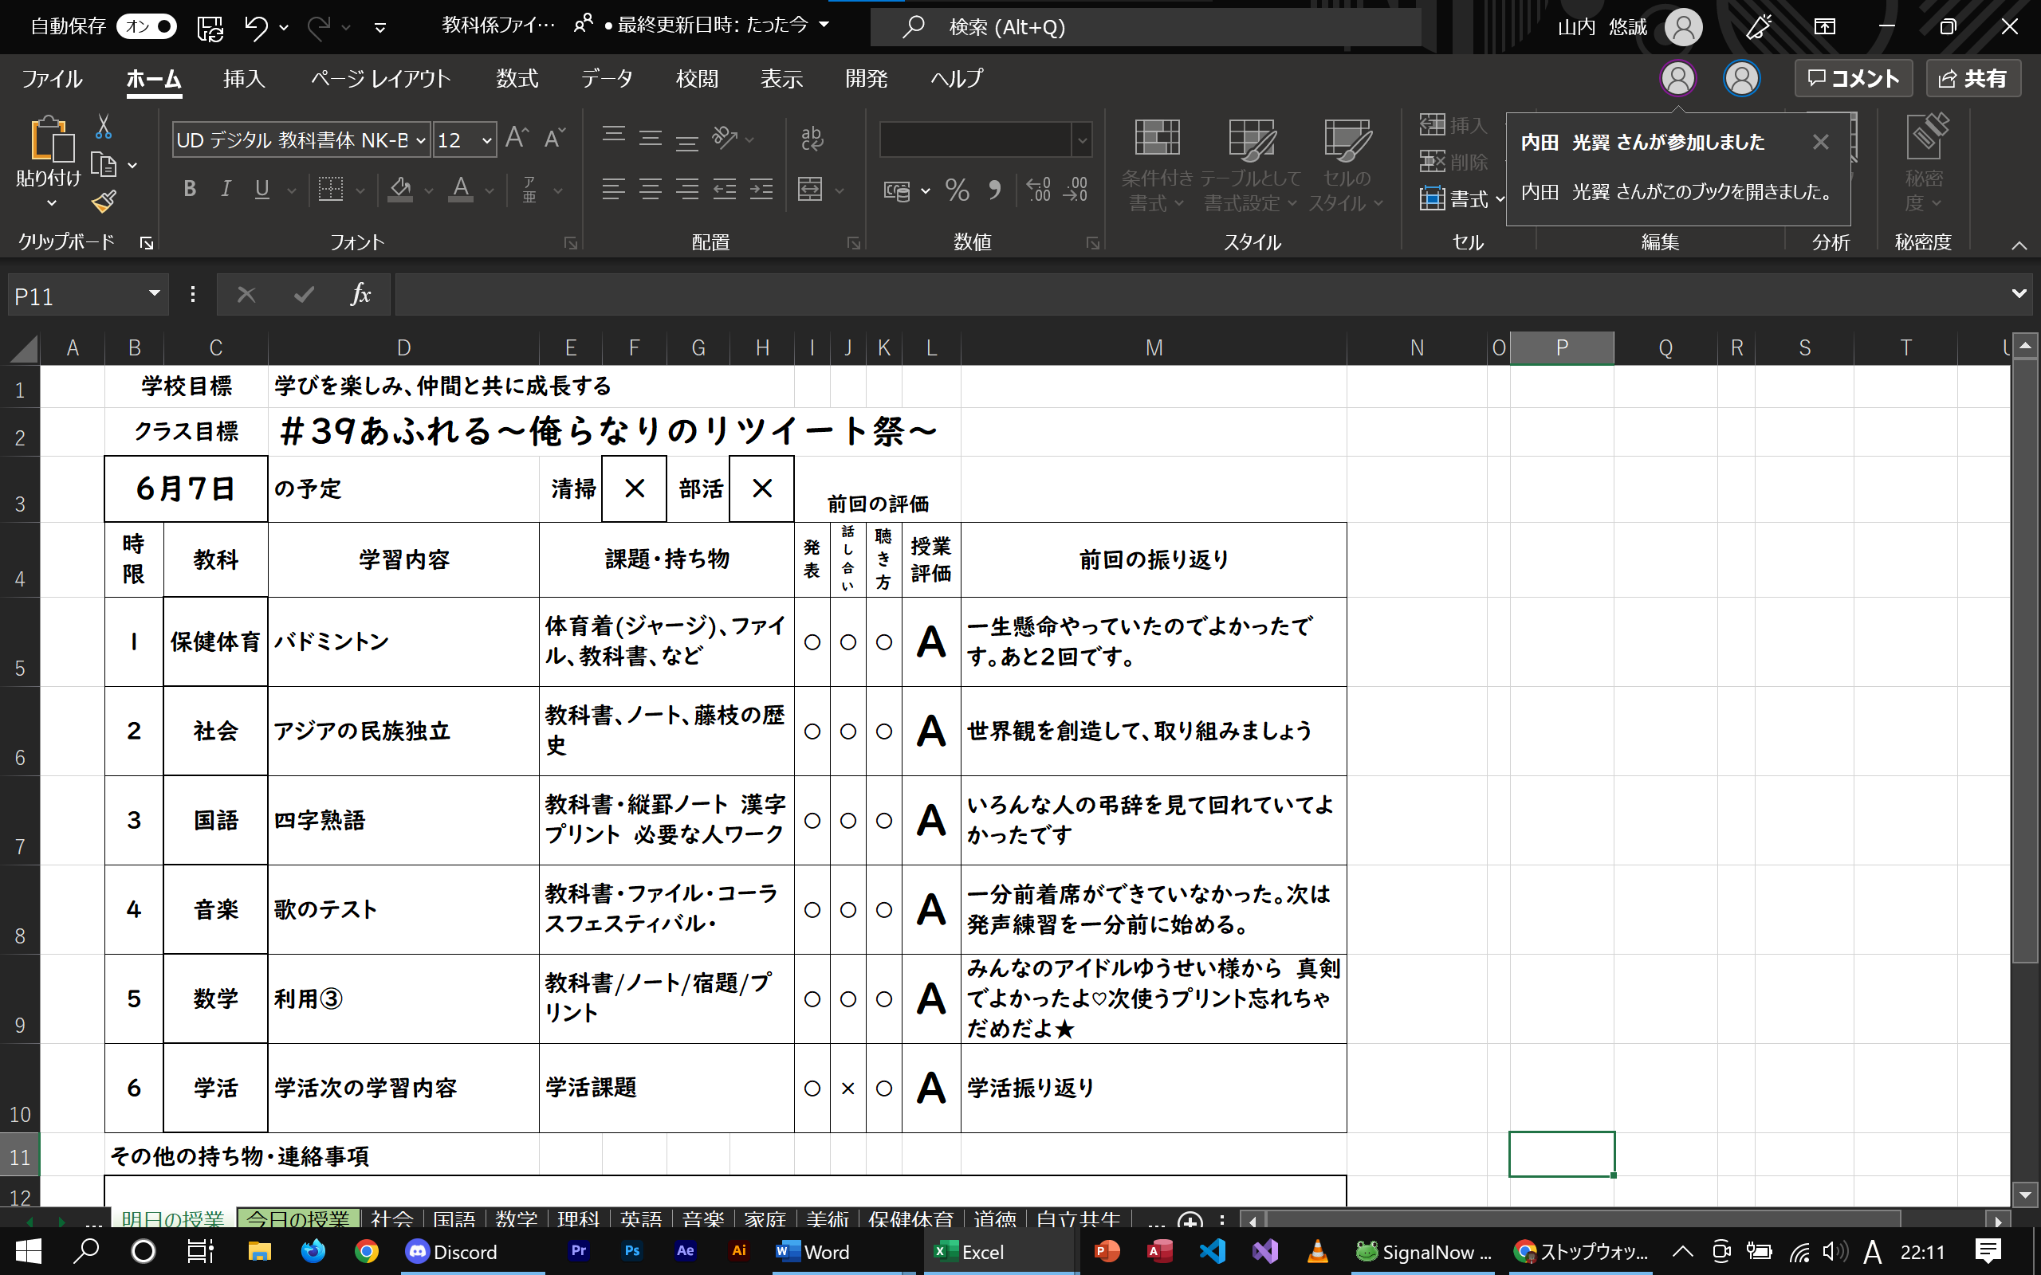

 |  |  |  |  |  |  |  | \\ \

注意

これより下は先生以外設定を変更したりボタンを押したりしないでください。システムがバグってしまったりデータが削除される可能性があります。心配でしたら保護してください。

